Sheet1
Jméno
email a telefon
Objednávky prosím posílejte na dovesfarm@dovesfarm.cz Děkujeme a těšíme se na Vás
CENÍK DOVES FARM - NAIRNS - BARKAT - COPPENRATH- VÝROBKY Z VELKÉ BRITÁNIE A NĚMECKA |  |  | Množství | Akční cena v Kč | objednávám počet ks | Součet

NAIRNS OVESNÉ SUŠENKY S ROZINKAMI BEZ LEPKU SKOTSKO | 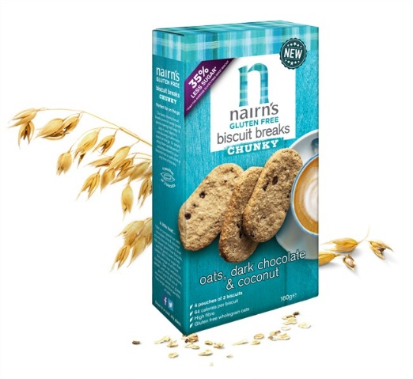 | TRVANLIVOST 07/2023 | 160g | 65.00 | 0 | 0
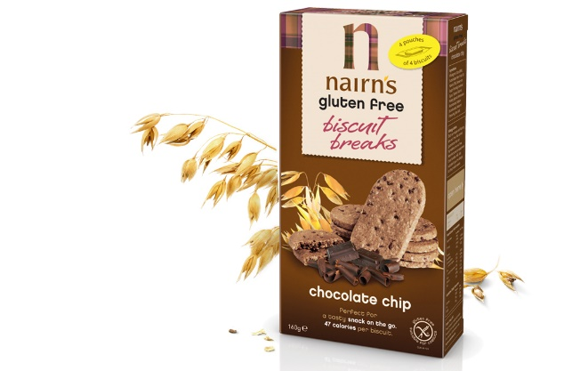 NAIRNS OVESNÉ SUŠENKY S ČOKOLÁDOU BEZ LEPKU SKOTSKO |  | 07 2023 | 160g | 65.00 | 0 | 0
COPPENRATH KAKAOVÉ COOOKY BEZ LEPKU A BEZ LAKTÓZY NĚMECKO | 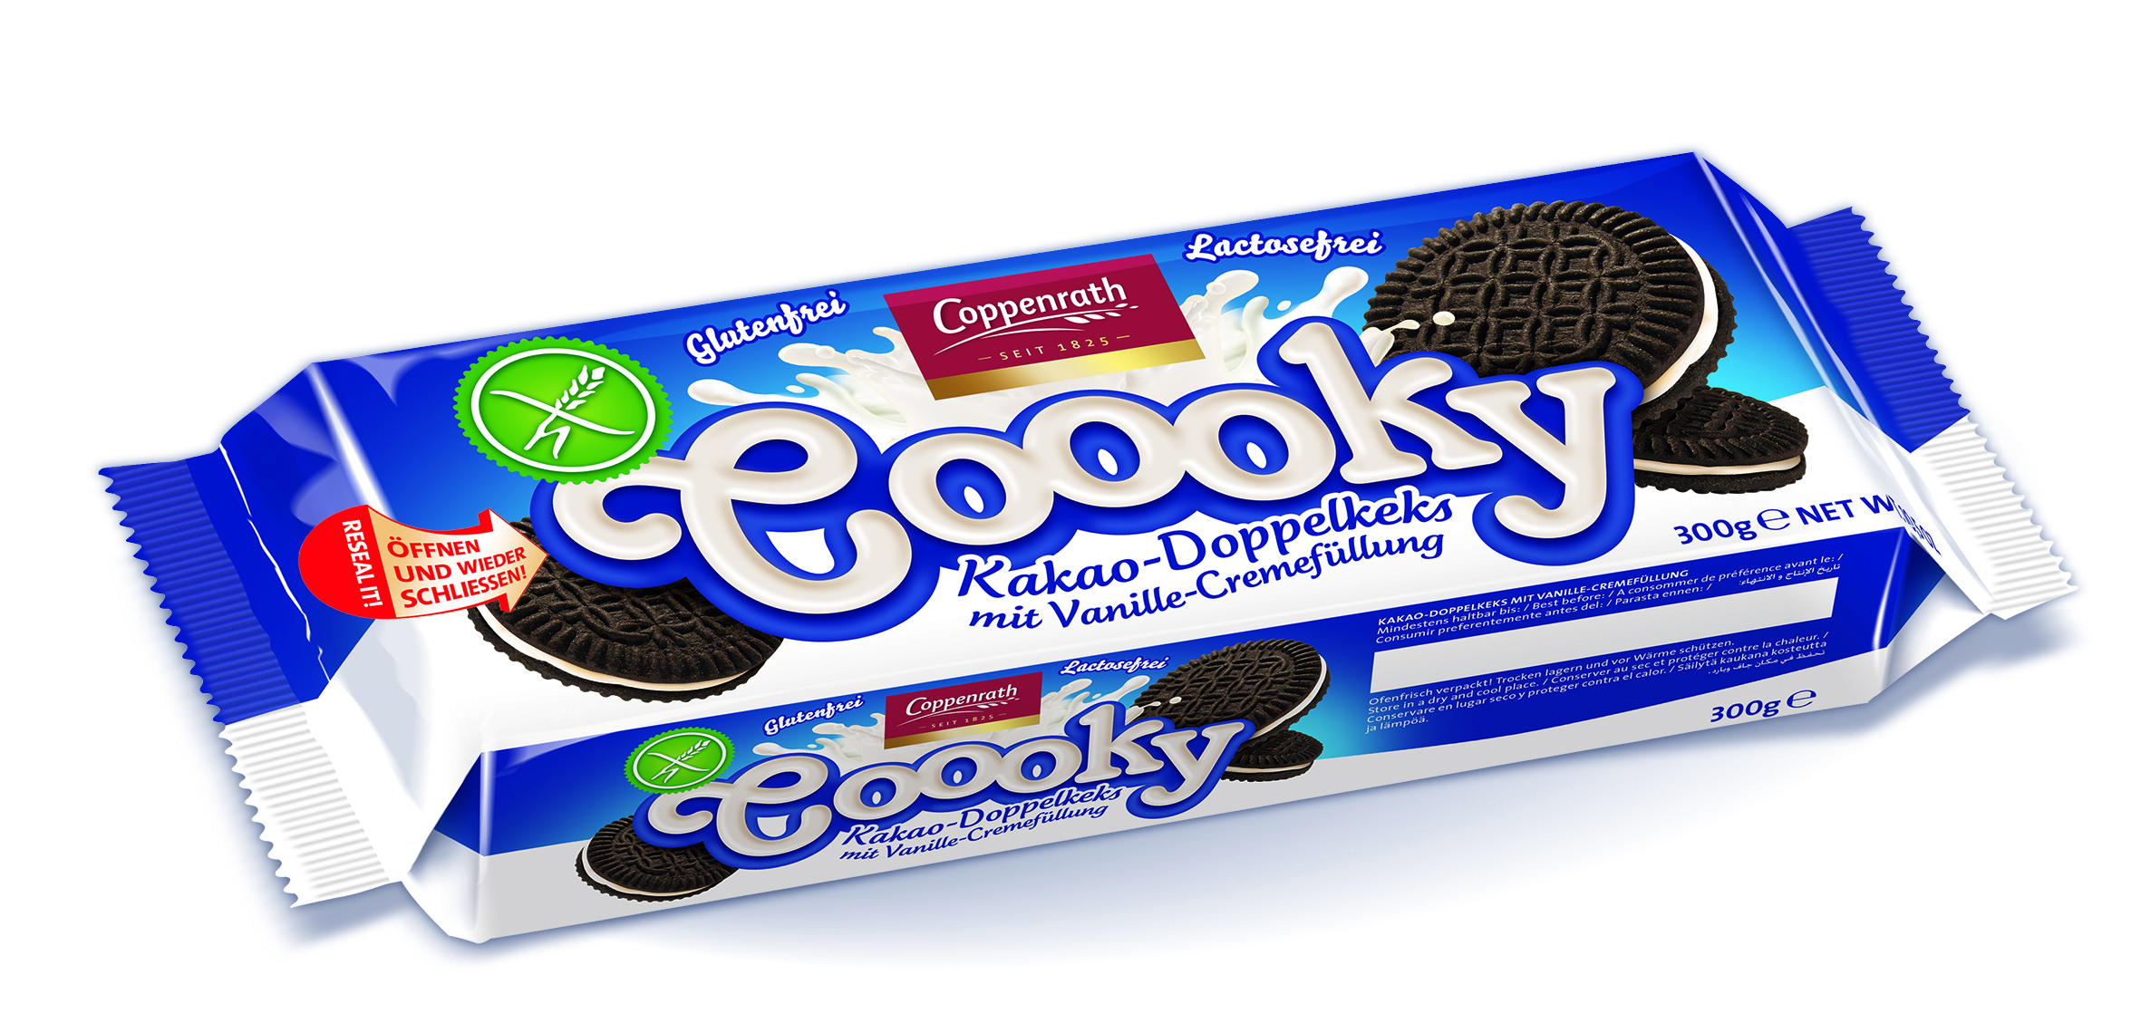 | 08 2023 | 300g | 68.00 | 0 | 0
COPPENRATH VANILKOVÉ COOOKY BEZ LEPKU A BEZ LAKTÓZY NĚMECKO | 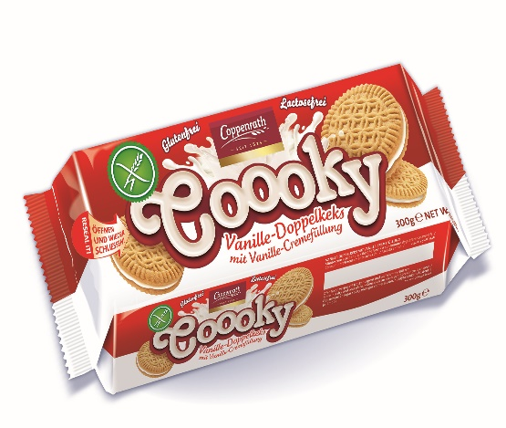 | 02 2023 | 300g | 60.00 | 0 | 0
KRÁLOVSKÉ COOKY BEZ LEPKU A BEZ LAKTÓZY NĚMECKO | 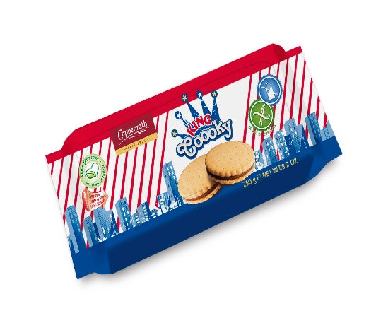 | 05 2023 | 250g | 65.00 | 0 | 0
TOP VÝROBEK DOVES FARM SMĚS BÍLÁ BEZ LEPKU Pro pečení a zahuštování Výrobek získal ocenění za kvalitu chuti v roce 2011 ve Velké Británii VELKÁ BRITÁNIE | 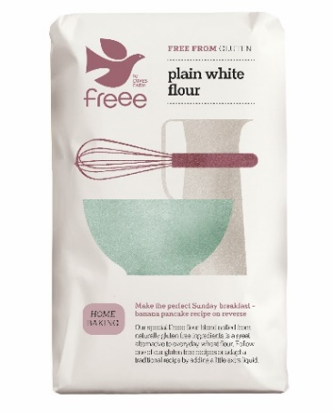 | 08 2023 | 1 kg | 80.00 | 0 | 0
TOP VÝROBEK DOVES FARM SAMOKYPŘÍCÍ SMĚS BÍLÁ BEZ LEPKU Vítěz Festivalu Free From 2011 ve Velké Británii VELKÁ BRITÁNIE | 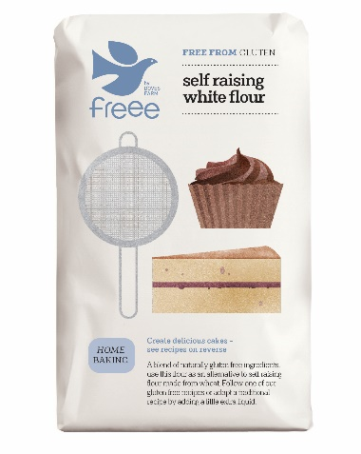 | 07 2023 | 1 kg | 80.00 | 0 | 0
TOP VÝROBEK DOVES FARM RÝŽOVÁ MOUKA BEZ LEPKU Pro všestranné použití = VYZKOUŠEJTE NAŠE RECEPTY www.dovesfarm.cz | 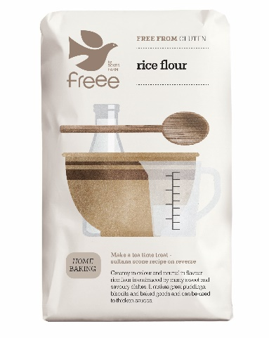 | 01 2023 | 1kg | 80.00 | 0 | 0
TOP VÝROBEK DOVES FARM CHLEBOVÁ SMĚS BÍLÁ BEZ LEPKU VELKÁ BRITÁNIE | 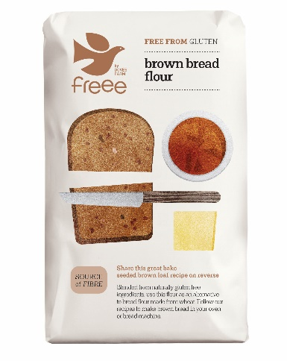 | 04 2023 | 1kg | 80.00 | 0 | 0
TOP VÝROBEK DOVES FARM CHLEBOVÁ SMĚS BÍLÁ BEZ LEPKU VELKÁ BRITÁNIE | 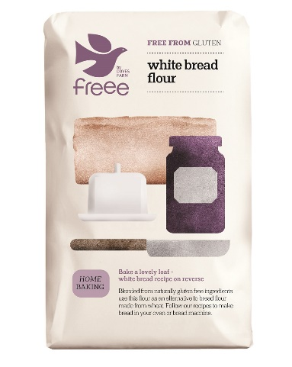 | 01 2023 | 1kg | 80.00 | 0 | 0
DOVES FARM ČOKOLÁDOVÉ HVĚZDIČKY BIO A BEZ LEPKU 300g VELKÁ BRITÁNIE | 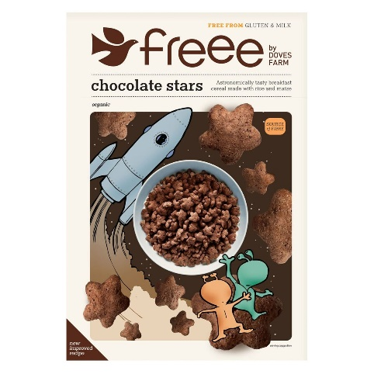 | 02 2024 | 300g | 95.00 | 0 | 0
Donuty s cukrovou polevou = Jahoda | 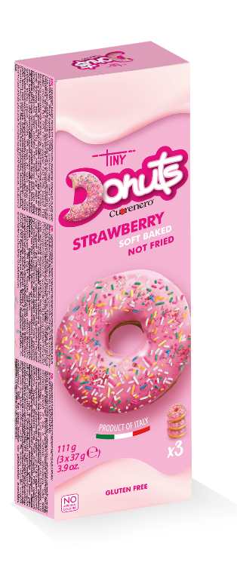 | 2023-05-01 | 111g | 74.00 | 0 | 0
Donuty s cukrovou polevou = Vanilka | 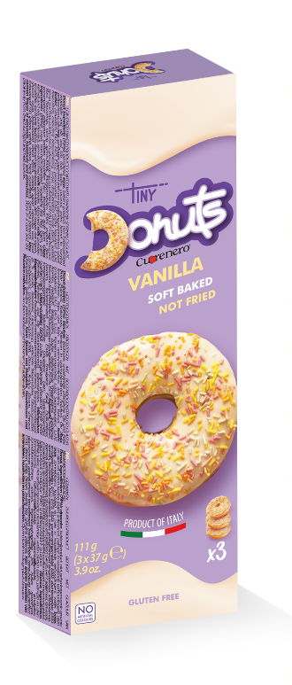 | 2023-04-30 | 111g | 74.00 | 0 | 0
Donuty s cukrovou polevou = Kakao | 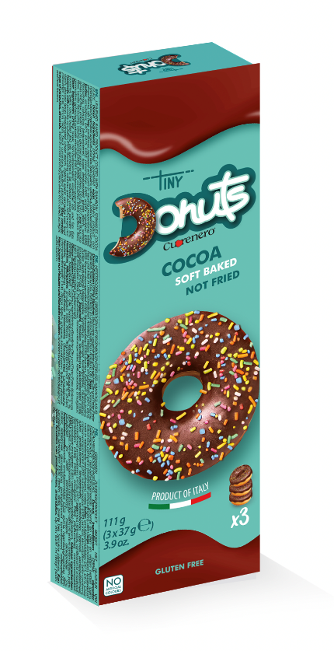 | 2023-04-30 | 111g | 74.00 | 0 | 0
CELKEM |  |  |  |  | 0 | 0

